상품제안서
스카이 웰 360도 회전 듀얼 접이식 각도 조절 탁상형 스마트폰거치대 | 상품코드: F32518

 |  |  |  |  |  |  | 02-412-0044 | www.easy1.co.kr
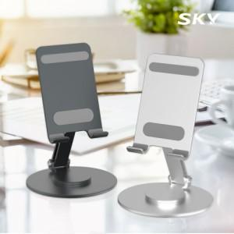

【상세/제작정보】

【인쇄/포장옵션】 | 레이저 / 포장지포장

【공급단가】 | 수량 | 100~ | 300~ | 500~ | 1,000~ | 3,000~
*VAT별도 | 단가 | 5,400원 | 5,150원 | 5,050원 | 5,000원 | 4,900원

【상품 URL】 | https://dev.easy1.co.kr:443/src/goods_detail.php?gdno=32518

